Hoja1
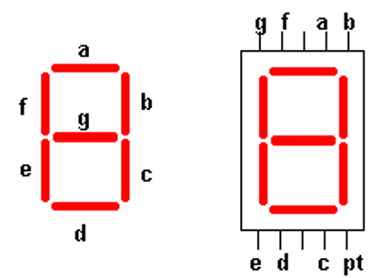
NÚMERO | A | B | C | D | E | F | G |  | HEX1 | HEX0
0 | 1 | 1 | 1 | 1 | 1 | 1 | 0 | 7E | 7 | 14 | E
1 | 0 | 1 | 1 | 0 | 0 | 0 | 0 | 30 | 3 | 0
2 | 1 | 1 | 0 | 1 | 1 | 0 | 1 | 6D | 6 | 13 | D
3 | 1 | 1 | 1 | 1 | 0 | 0 | 1 | 79 | 7 | 9
4 | 0 | 1 | 1 | 0 | 0 | 1 | 1 | 33 | 3 | 3
5 | 1 | 0 | 1 | 1 | 0 | 1 | 1 | 5B | 5 | 11 | B
6 | 1 | 0 | 1 | 1 | 1 | 1 | 1 | 5F | 5 | 15 | F
7 | 1 | 1 | 1 | 0 | 0 | 0 | 0 | 70 | 7 | 0
8 | 1 | 1 | 1 | 1 | 1 | 1 | 1 | 7F | 7 | 15 | F
9 | 1 | 1 | 1 | 1 | 0 | 1 | 1 | 7B | 7 | 11 | B
A | 1 | 1 | 1 | 0 | 1 | 1 | 1 | 77 | 7 | 7
B | 0 | 0 | 1 | 1 | 1 | 1 | 1 | 1F | 1 | 15 | F
C | 1 | 0 | 0 | 1 | 1 | 1 | 0 | 4E | 4 | 14 | E
D | 0 | 1 | 1 | 1 | 1 | 0 | 1 | 3D | 3 | 13 | D
E | 1 | 0 | 0 | 1 | 1 | 1 | 1 | 4F | 4 | 15 | F
F | 1 | 0 | 0 | 0 | 1 | 1 | 1 | 47 | 4 | 7
 | d6 | d5 | d4 | d3 | D2 | TX | RX

